错误汇总
错误代码 | 原因分析 | 解决方法
Exception in thread "main" java.lang.Error: Unresolved compilation problem: i cannot be resolved to a variable | i 作为局部变量，在其本身方法之外被调用，此时i的生命周期已经结束
Syntax error on token "value", AssignmentOperator expected after this token | 赋值错误
deprecated | constructor:构造器，构造方法 deprecated：丢弃、废弃
Syntax error, insert ";" to complete LocalVariableDeclarationStatement | 变量后面没有加 ；
java.lang.ArithmeticException | 算数异常（可能分母为0）
java.lang.Error | 差个分号
inherited | 继承了的
instantiate | 实例化
explicit | 显示的
Implicit | 隐式的
Enumeration is a raw type. References to generic type Enumeration<E> should be parameterized | 枚举是一种原始类型。对泛型类型枚举的引用应该参数化
obsolete | 过时了
Caused by: java.lang.ClassNotFoundException: org.aspectj.lang.JoinPoint | 少包：.aspectj
测试环境不响应 | nohup java -jar xxx.jar >log.file 2> error.file & 将xxx.jar设置成后台运行，并且将标准输出的日志重定向至文件log.file，错误信息输出到error.file nohup 表示不挂断运行，&表示以后台方式运行。
Another git process seems to be running in this repository, e.g. an editor opened by 'git commit'. Please make sure all processes are terminated then try again. If it still fails, a git process may have crashed in this repository earlier: remove the file manually to continue. | git pull origin master --allow-unrelated-histori es
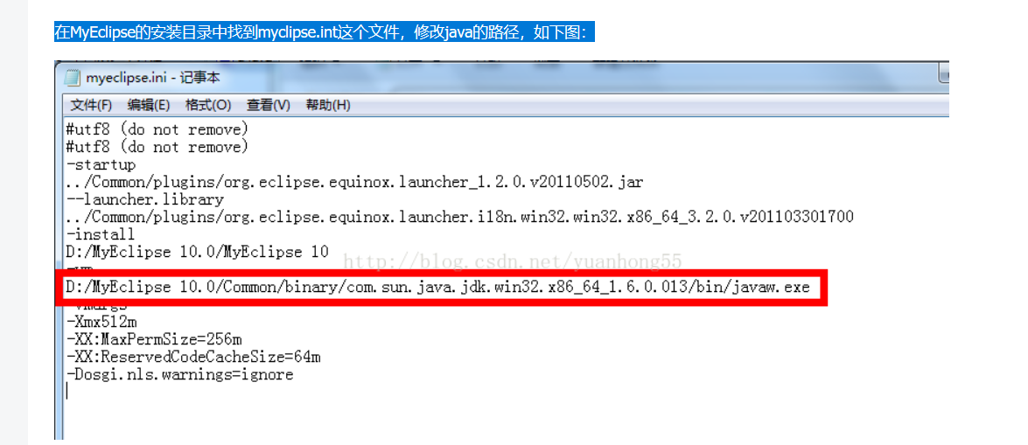
A Java Runtime Environment (JRE) or Java Development Kit (JDK) must be available in order to run Eclipse. No Java virtual machine E:\eclipse-SDK-3.4.1-win32\eclipse\jre\bin\javaw.exe javaw.exe in your current PATH | 在MyEclipse的安装目录中找到eclipse.ini这个文件，修改java的路径，如下图：

